Layout
1 | Thừa chức năng
 | Actual
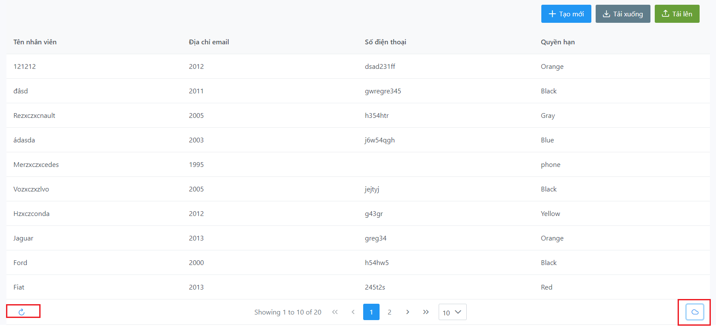

 | Expected
 | 2 chức năng này là không cần thiết

